Sheet1
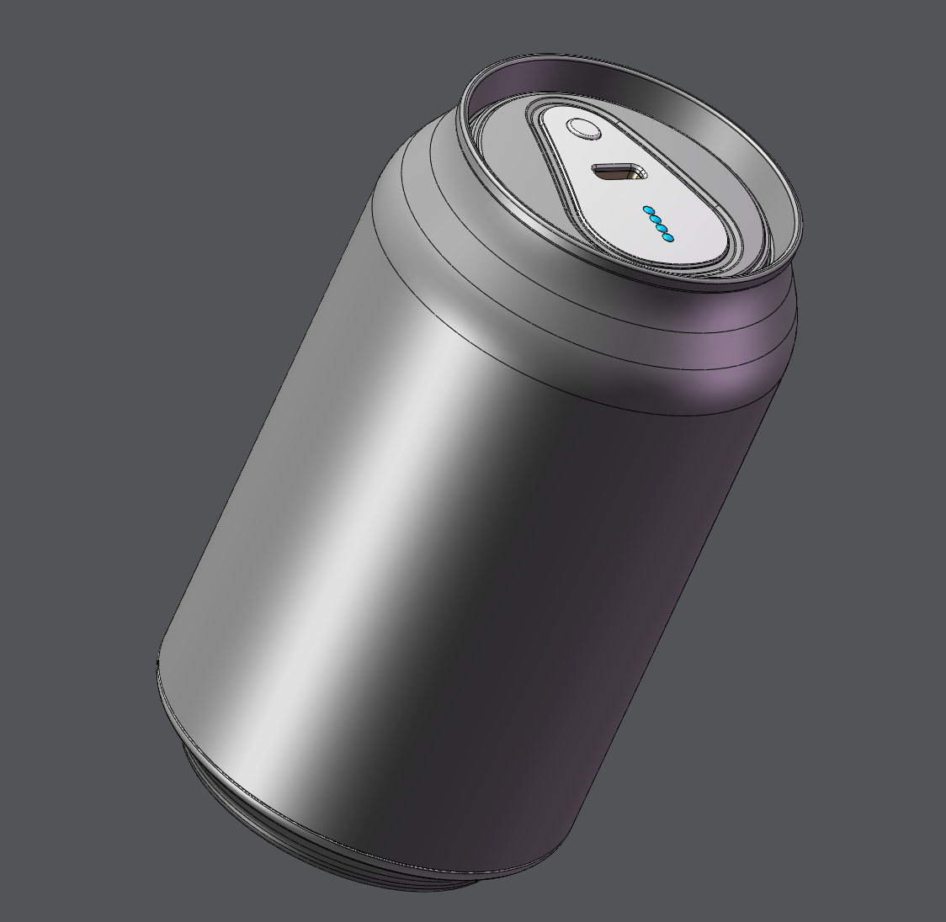 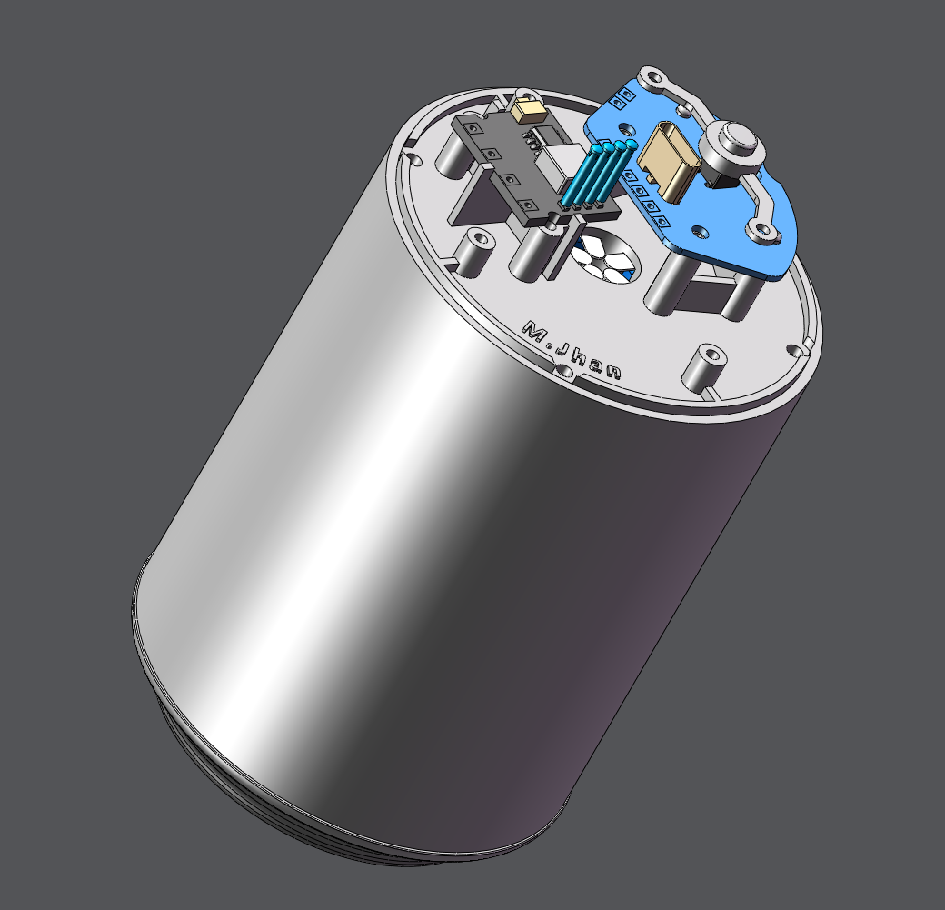
来自M-Jhan是个手搓怪 |  |  |  |  |  |  |  | 年 月 | 2022-07-18
 |  |  |  |  |  |  |  | 产品名 | 创意可乐充电宝 |  |  | 共 1页 第 1页
序 号 | 模具编号 | 零件名称/描述 | 图片 | 零件号 | 物料编号 | 数量 | 加工工艺简述 | 材料牌号 | 产品规格/mm | 单价（元） | 总价（元） | 备注
1 | \ | 1 |  | K1 | \ | 1 | 白色 | 树脂
2 | \ | 2 |  | K2 | \ | 1 | 银色 | 树脂
3 | \ | 3 |  | K3 | \ | 1 | 白色 | 树脂
4 | \ | 4 |  | K4 | \ | 1 | 白色 | 树脂
5 | \ | 5 |  | K5 | \ | 1 | 银色 | 树脂
6 | \ | 6 |  | K6 | \ | 1 | 银色 | 树脂
7 | \ | 7 |  | K7 | \ | 1 | 银色 | 树脂
8 | \ | 切割后的可乐罐 |  | K8 | \ | 1 | 原色 | 铝 | 可口可乐或百事可乐 |  |  | 需要切割，最好用电磨
9 | \ | PCB接线板 |  | B1 | \ | 1 |  | \ | 39*26*1mm |  |  | 提供pcb图纸，可以发嘉立创免费打样，记得选1mm的双面板
10 | \ | 5V充放电一体模块 |  | B2 | \ | 1 |  | \ | 20**16.5mm （黑色焊线款） |  |  | https://item.taobao.com/item.htm?spm=a1z10.1-c-s.w4004-21865873505.2.9f842579hmMCZn&id=679750658331
11 | \ | 18650锂电池 |  | B3 | \ | 5 |  | \ | 18650平头款 |  |  | 买5个平头款的，容量可选
12 | \ | 电池弹簧片 |  | B4 | \ | 5对 |  | \ | 12.1*14mm（小款） |  |  | https://item.taobao.com/item.htm?spm=a1z09.2.0.0.6cc02e8drCWnYK&id=644026575875&_u=i1mhr4dk76f1
13 | \ | Type-C母座 |  | B5 | \ | 1 |  | \ | 选6.8H，立式插脚 |  |  | https://item.taobao.com/item.htm?spm=a1z09.2.0.0.6cc02e8drCWnYK&id=602136520062&_u=i1mhr4dk0ee8
14 | \ | 轻触开关 |  | B6 | \ | 1 |  | \ | 4.5*4.5*5mm |  |  | https://detail.tmall.com/item.htm?id=583250070588&spm=a1z09.2.0.0.6cc02e8drCWnYK&_u=i1mhr4dk3740&skuId=3920120796511
15 | \ | 导光柱 |  | B7 | \ | 4 |  | \ | 1.5*10mm |  |  | https://detail.tmall.com/item.htm?id=643255987941&spm=a1z09.2.0.0.6cc02e8drCWnYK&_u=i1mhr4dkd284
16 | \ | C口防尘塞 |  | B8 | \ | 1 |  | \ | Type-c口专用
17 | \ | M2.3*6 |  | L1 | \ | 18 |  | 306 | M2.3*6 |  |  | 圆头平尾自攻螺丝
18 | \ | M1.4*8 |  | L2 | \ | 6 |  | 306 | M1.4*8 |  |  | 圆头平尾自攻螺丝

